勤怠承認一覧
結合試験仕様書 |  |  | システムID | KS02 | 画面ID | チーム2の07 | 作成者 | 陳晨 | 更新者
 |  |  | システム名称 | 勤怠システム | 画面名 | 勤怠承認一覧 | 作成日 | 2022-06-27 | 更新日

チェックポイント
 | 1 | 【勤怠承認一覧】【初期画面】
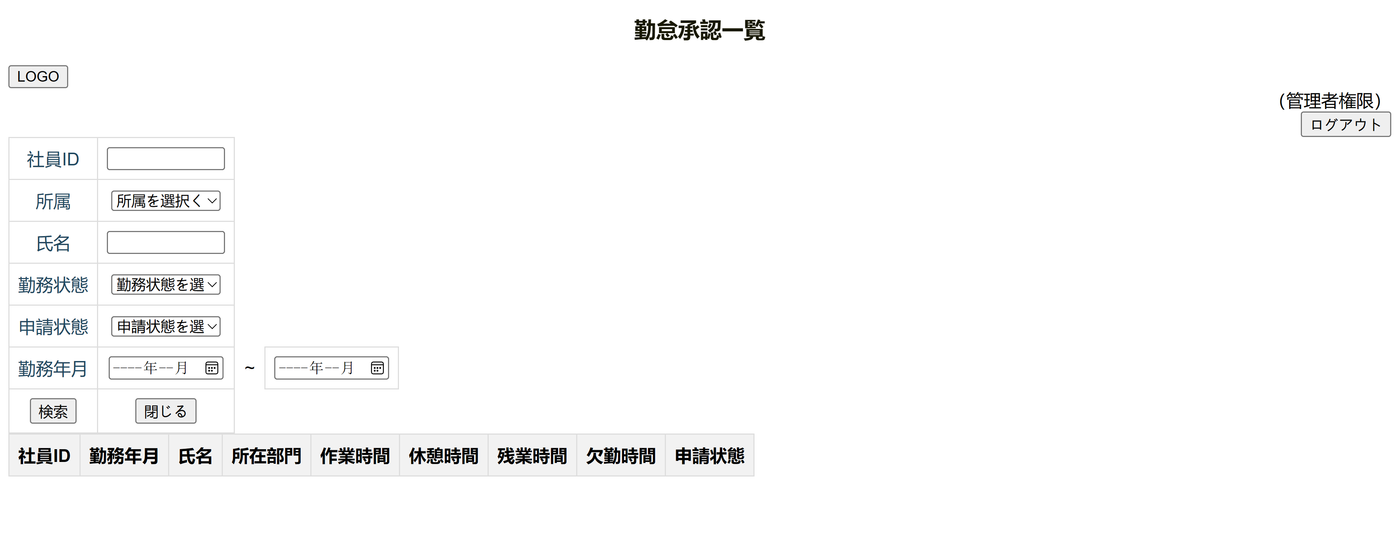

 | 2 | 【勤怠承認一覧】の【ログアウト】を押すと【ログイン画面】に遷移します。

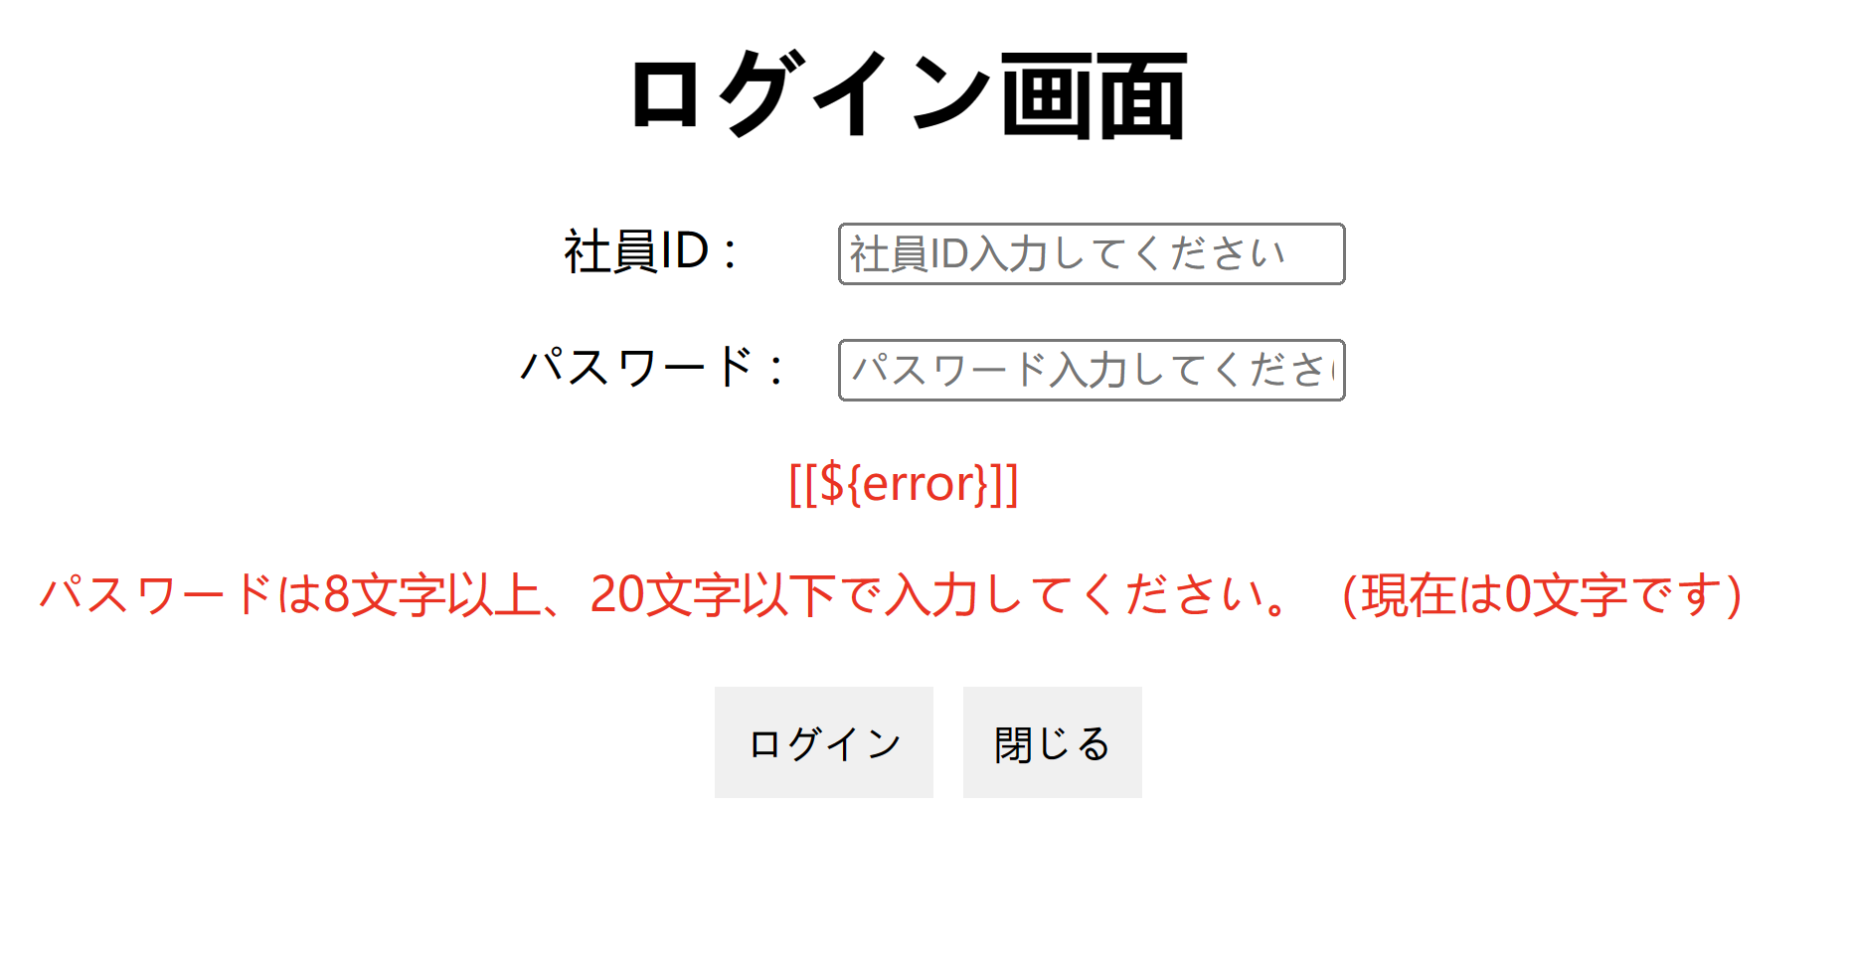

 | 3 | 【勤怠承認一覧】の【検索】を押すとSQLデータペースに保存する【社員情報】を提供します。
 |  | 検索の画面機能はまだ完成してないですが、このような画面を提供する予定です。

 | 4 | 【勤怠承認一覧】の【閉じる】を押すと【管理者権限の一覧画面】に遷移します。

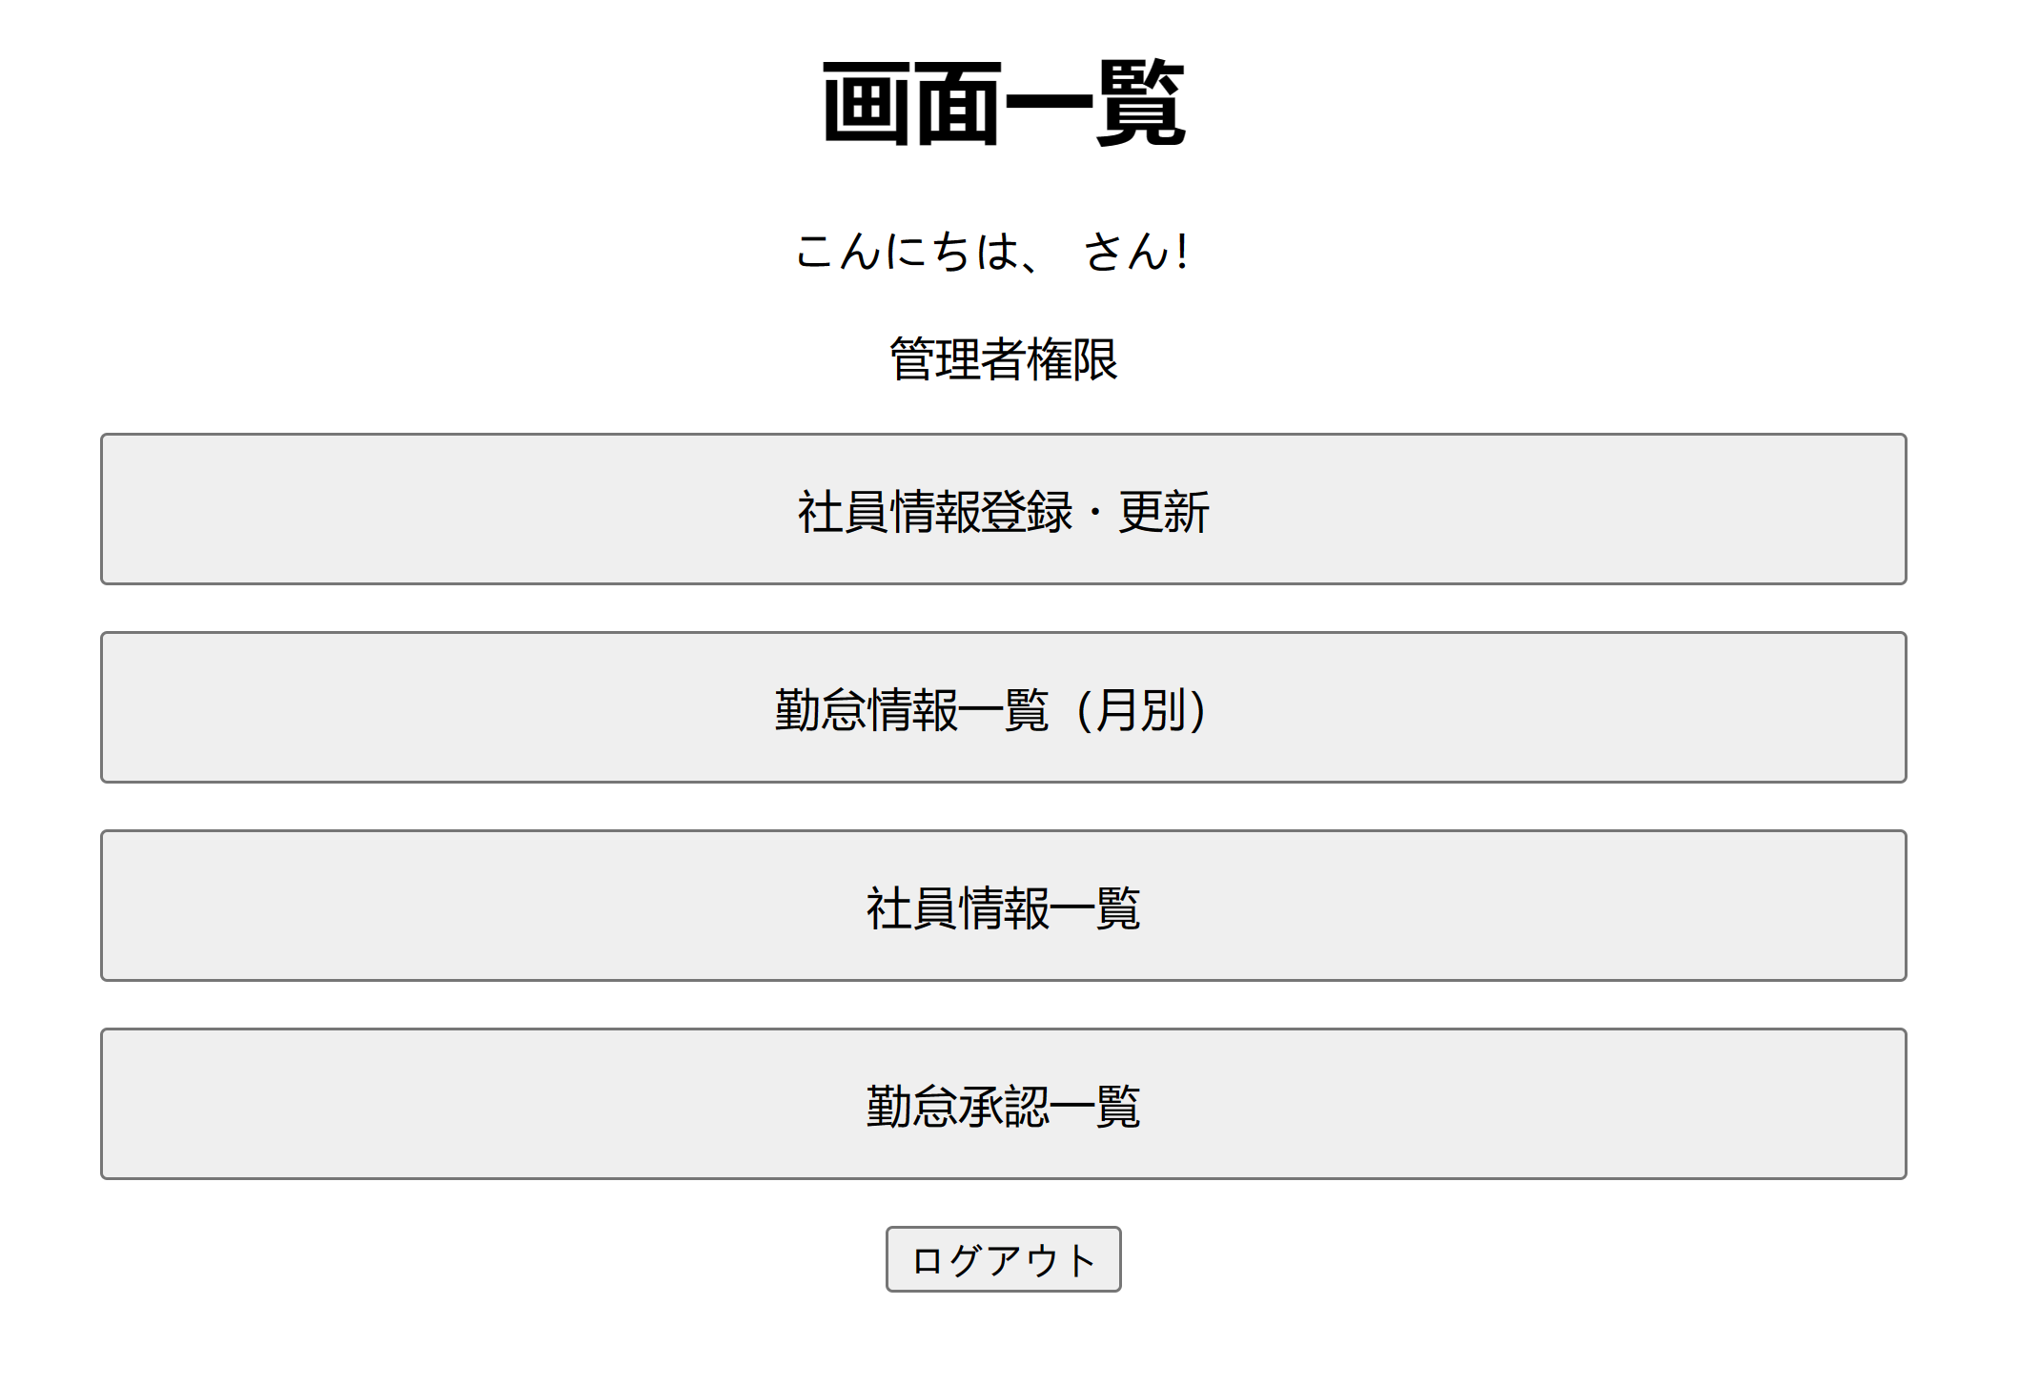

 | 5 | 【勤怠承認一覧】の【検索内容】【社員ID】を押すと【勤怠承認詳細】画面に遷移します。
 |  | 【勤怠承認詳細】画面はまだ完成してないですが、このような画面を遷移する予定です。
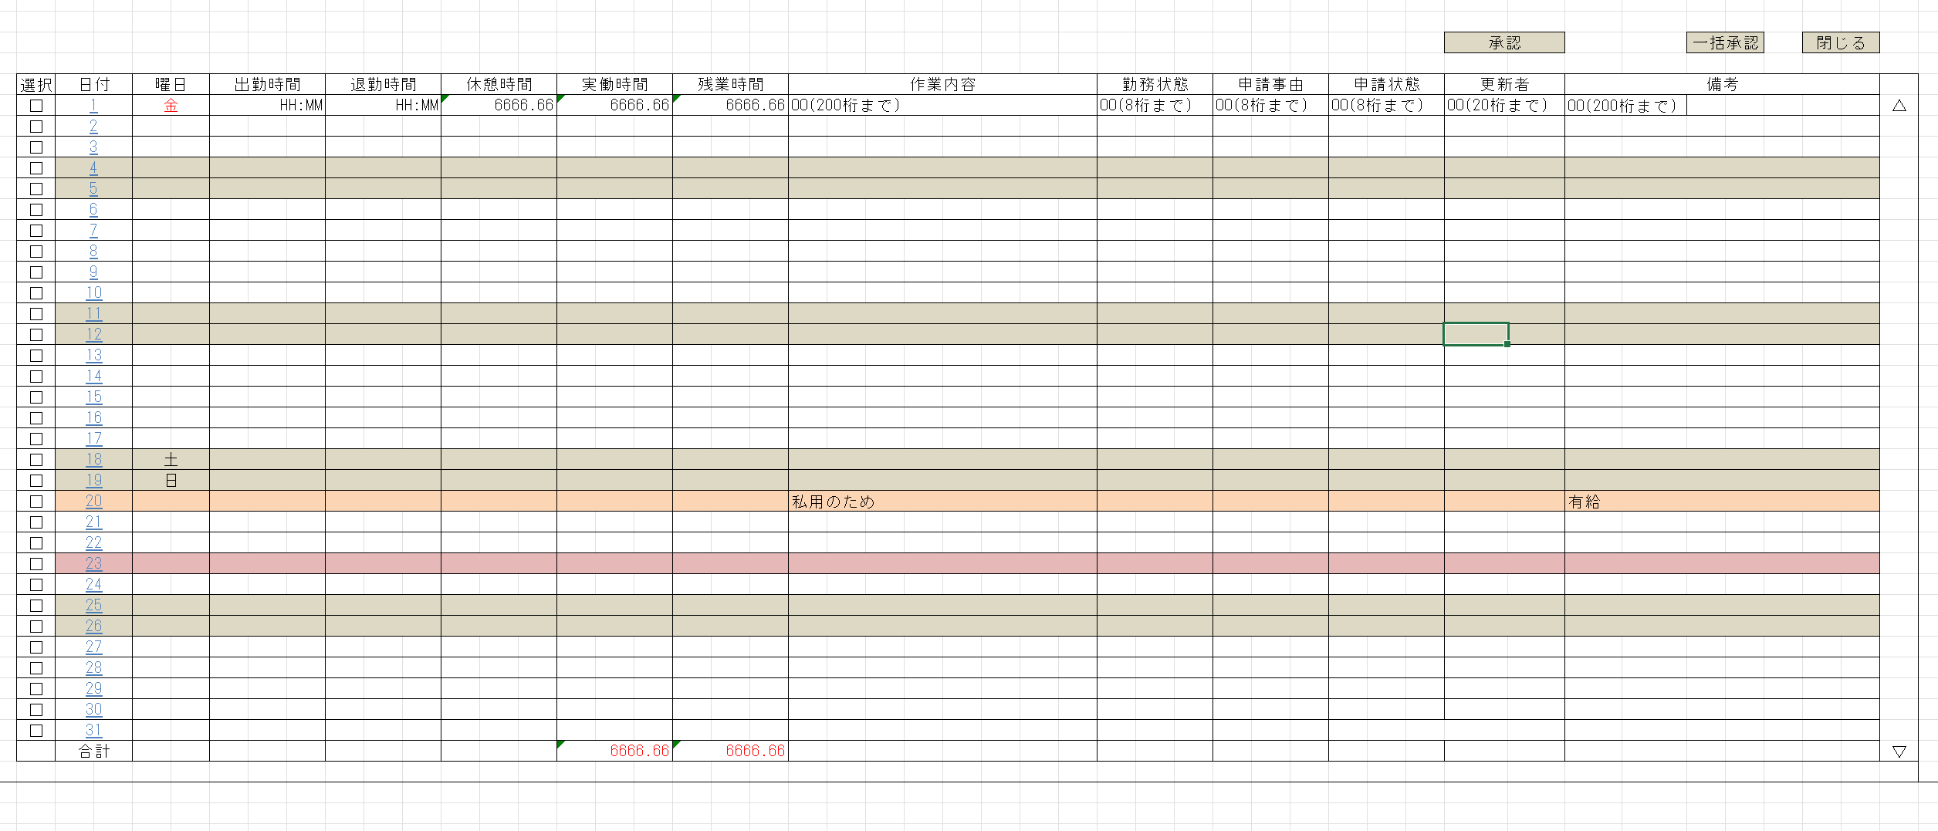

 | 6 | 【勤怠承認詳細】画面の【閉じる】を押すと【初期画面に戻ります】

